Planilha1
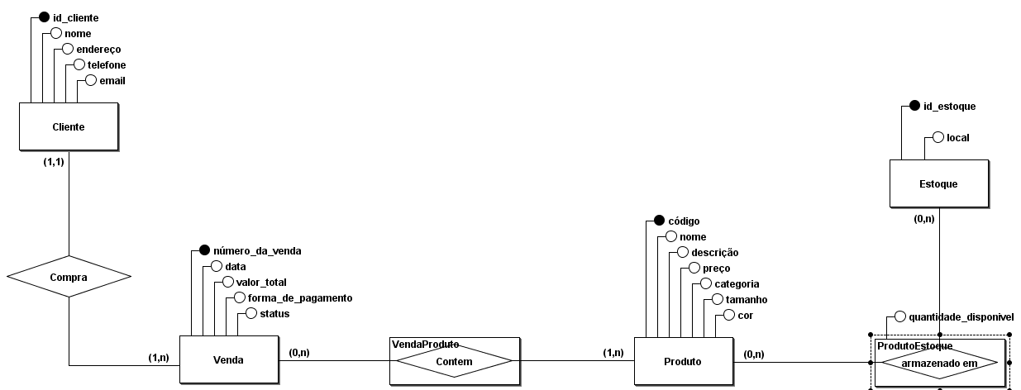
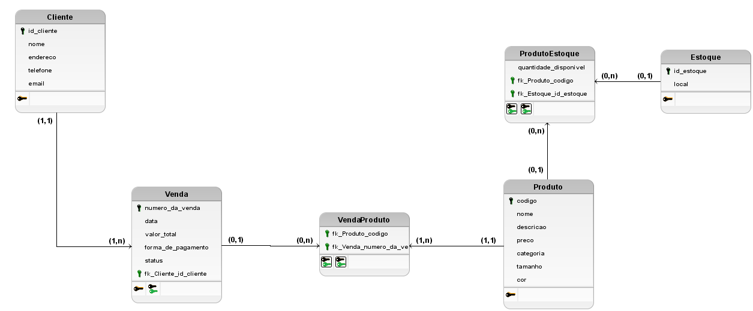
Loja de calçados e acessórios
Cliente
Chave | Campo | Descrição | Tipo | Tamanho
pk | id_cliente | número para identificação e consulta | INTEGER | 6
 | nome | nome do cliente | VARCHAR | 30
 | endereço | endereço de entrega completo, por exemplo "Estrada do Dinorah, 1815, Quadra S, Lote 11 - Parque São Bento 18071-036" | VARCHAR | 150
 | telefone | telefone no formato brasileiro sem DDI, por exemplo "15987654321" | VARCHAR | 11
 | email | email do cliente, por exemplo "central+de+relacionamento+e+compras@secretariadeurbanismo.sp.gov.br" | VARCHAR | 150
Produto
Chave | Campo | Descrição | Tipo | Tamanho
pk | codigo | número para identificação e consulta | INTEGER | 6
 | nome | nome do produto, por exemplo "Calçado Mocassim Marrom com fivela dourada" | VARCHAR | 50
 | descricao | descrição do produto em 250 caracteres | VARCHAR | 250
 | preco | preço do produto, por exemplo 1123.50 | FLOAT | 6
 | categoria | categoria, por exemplo "acessórios masculinos" | VARCHAR | 25
 | tamanho | tamanho, por exemplo 43 | FLOAT | 2
 | cor | cor do produto, por exemplo "azul-marinho" | VARCHAR | 20
Venda
Chave | Campo | Descrição | Tipo | Tamanho
pk | numero_da_venda | número para identificação e consulta | INTEGER | 6
 | data | data da realização da compra | DATE | -
 | valor_total | valor total da soma dos produtos comprados | FLOAT | 8
 | forma_de_pagamento | nome da forma de pagamento, podendo ser "débito", "crédito", "pix", "dinheiro" ou "boleto" | VARCHAR | 8
 | status | status da venda, podendo ser "aguardando pagamento", "pagamento aprovado", "em separação", "em trânsito" ou "entregue" | VARCHAR | 20
fk | fk_Cliente_id_cliente | número para identificação e consulta na tabela Cliente | INTEGER | 6
Estoque
Chave | Campo | Descrição | Tipo | Tamanho
pk | id_estoque | número para identificação e consulta | INTEGER | 6
 | local | nome do local do estoque, por exemplo "Galpão 3 Girasol em Holambra/SP" | VARCHAR | 50
VendaProduto
Chave | Campo | Descrição | Tipo | Tamanho
fk | fk_Produto_codigo | número para identificação e consulta na tabela Produto | INTEGER | 6
fk | fk_Venda_numero_da_venda | número para identificação e consulta na tabela Venda | INTEGER | 6
ProdutoEstoque
Chave | Campo | Descrição | Tipo | Tamanho
fk | fk_Produto_codigo | número para identificação e consulta na tabela Produto | INTEGER | 6
fk | fk_Estoque_id_estoque | número para identificação e consulta na tabela Estoque | INTEGER | 6
 | quantidade_disponivel | quantidade de itens disponíveis para um produto específico em um estoque específico | INTEGER | 4

